Penilaian
No | Kode | Citra (kiri: sebelum | kanan: sesudah) | Model | Keluaran model | Akurasi (1-5) | Relevansi (1-5) | Kepuasan (1-5) | Catatan (opsional)
1 | E01 | 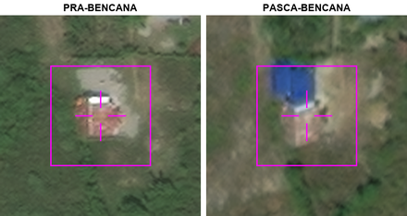 | Model A | Kelas kerusakan: tidak rusak Keutuhan atap: rusak sebagian Puing di sekitar bangunan: terbatas di sekitar bangunan Wujud bangunan: berubah sebagian Sedimen atau lumpur pada atap dan halaman: menutupi sebagian Deskripsi: Bangunan rusak sebagian, terbatas di sekitar, berubah karena sebagian struktur runtuh, dan lapisan sedimen menutupi sebagian atap.
 |  |  | Model B | Kelas kerusakan: hancur Keutuhan atap: hilang Puing di sekitar bangunan: tidak ada Wujud bangunan: tidak berubah Sedimen atau lumpur pada atap dan halaman: menutupi seluruhnya Deskripsi: Bangunan sasaran terlihat tidak berubah, tetapi atapnya hilang dan terdapat sedimen lumpur menutupi seluruh tapak bangunan.
 |  |  | Model C | Kelas kerusakan: hancur Keutuhan atap: rusak sebagian Puing di sekitar bangunan: terbatas di sekitar bangunan Wujud bangunan: berubah sebagian Sedimen atau lumpur pada atap dan halaman: menutupi sebagian Deskripsi: Bangunan sasaran masih tampak, tetapi sebagian atap dan bentuknya berubah, dengan material berserakan serta lapisan lumpur di sekitar bangunan.
2 | E02 | 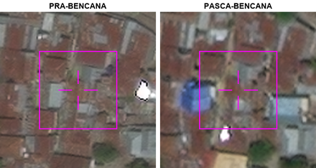 | Model A | Kelas kerusakan: hancur Keutuhan atap: hilang Puing di sekitar bangunan: terbatas di sekitar bangunan Wujud bangunan: tidak lagi berupa bangunan Sedimen atau lumpur pada atap dan halaman: menutupi sebagian Deskripsi: Di titik bidik, atap bangunan tidak lagi tampak dan area bekas bangunan terlihat bercampur puing serta lumpur.
 |  |  | Model B | Kelas kerusakan: tidak rusak Keutuhan atap: rusak sebagian Puing di sekitar bangunan: terbatas di sekitar bangunan Wujud bangunan: berubah sebagian Sedimen atau lumpur pada atap dan halaman: menutupi sebagian Deskripsi: Bangunan rusak sebagian, terbatas di sekitar, berubah karena sebagian struktur runtuh, dan lapisan sedimen menutupi sebagian atap.
 |  |  | Model C | Kelas kerusakan: hancur Keutuhan atap: hilang Puing di sekitar bangunan: tidak ada Wujud bangunan: tidak berubah Sedimen atau lumpur pada atap dan halaman: menutupi seluruhnya Deskripsi: Bangunan sasaran terlihat tidak berubah, tetapi atapnya hilang dan terdapat sedimen lumpur menutupi seluruh tapak bangunan.
3 | E03 | 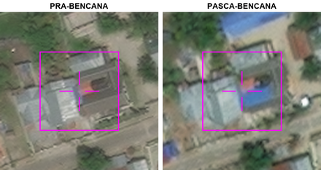 | Model A | Kelas kerusakan: tidak rusak Keutuhan atap: rusak sebagian Puing di sekitar bangunan: terbatas di sekitar bangunan Wujud bangunan: berubah sebagian Sedimen atau lumpur pada atap dan halaman: menutupi sebagian Deskripsi: Bangunan rusak sebagian, terbatas puing di sekitar, struktur berubah, dan sedimen menutupi sebagian atap.
 |  |  | Model B | Kelas kerusakan: rusak Keutuhan atap: utuh Puing di sekitar bangunan: tidak ada Wujud bangunan: tidak berubah Sedimen atau lumpur pada atap dan halaman: tidak ada Deskripsi: Bangunan sasaran masih tampak utuh dengan bentuk yang serupa seperti sebelum bencana, tanpa puing atau endapan lumpur yang terlihat jelas.
 |  |  | Model C | Kelas kerusakan: hancur Keutuhan atap: hilang Puing di sekitar bangunan: tidak ada Wujud bangunan: tidak berubah Sedimen atau lumpur pada atap dan halaman: menutupi seluruhnya Deskripsi: Bangunan sasaran terlihat hampir tidak ada, hanya sedikit puing di sekitarnya.
4 | E04 | 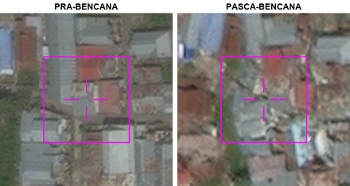 | Model A | Kelas kerusakan: tidak rusak Keutuhan atap: rusak sebagian Puing di sekitar bangunan: terbatas di sekitar bangunan Wujud bangunan: berubah sebagian Sedimen atau lumpur pada atap dan halaman: menutupi sebagian Deskripsi: Bangunan rusak sebagian, terbatas di sekitar, berubah karena sebagian struktur runtuh, dan lapisan sedimen menutupi sebagian atap.
 |  |  | Model B | Kelas kerusakan: rusak Keutuhan atap: rusak sebagian Puing di sekitar bangunan: meluas menutupi petak Wujud bangunan: berubah sebagian Sedimen atau lumpur pada atap dan halaman: menutupi sebagian Deskripsi: Atap bangunan sasaran tampak rusak dan bentuknya berubah, dengan puing tersebar luas serta endapan pada sebagian area.
 |  |  | Model C | Kelas kerusakan: hancur Keutuhan atap: hilang Puing di sekitar bangunan: tidak ada Wujud bangunan: tidak berubah Sedimen atau lumpur pada atap dan halaman: menutupi seluruhnya Deskripsi: Bangunan sasaran terlihat tidak berubah, tetapi atapnya hilang dan terdapat sedimen lumpur menutupi seluruh tapak bangunan.
5 | E05 | 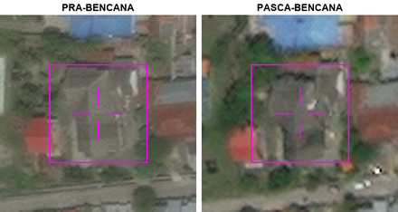 | Model A | Kelas kerusakan: tidak rusak Keutuhan atap: rusak sebagian Puing di sekitar bangunan: terbatas di sekitar bangunan Wujud bangunan: berubah sebagian Sedimen atau lumpur pada atap dan halaman: menutupi sebagian Deskripsi: Bangunan rusak sebagian, terbatas di sekitar, berubah karena sebagian struktur runtuh, dan lapisan sedimen menutupi sebagian atap.
 |  |  | Model B | Kelas kerusakan: hancur Keutuhan atap: hilang Puing di sekitar bangunan: tidak ada Wujud bangunan: tidak berubah Sedimen atau lumpur pada atap dan halaman: menutupi seluruhnya Deskripsi: Bangunan sasaran terlihat tidak berubah, tetapi atapnya hilang dan terdapat sedimen lumpur menutupi seluruh tapak bangunan.
 |  |  | Model C | Kelas kerusakan: rusak Keutuhan atap: rusak sebagian Puing di sekitar bangunan: terbatas di sekitar bangunan Wujud bangunan: berubah sebagian Sedimen atau lumpur pada atap dan halaman: menutupi sebagian Deskripsi: Bangunan sasaran masih tampak, tetapi sebagian atapnya rusak dan area di sekitarnya terlihat tertutup material serta lumpur.
6 | E06 | 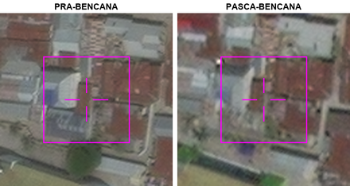 | Model A | Kelas kerusakan: hancur Keutuhan atap: hilang Puing di sekitar bangunan: tidak ada Wujud bangunan: tidak berubah Sedimen atau lumpur pada atap dan halaman: menutupi seluruhnya Deskripsi: Bangunan sasaran terlihat hampir tidak ada, hanya sedikit puing di sekitarnya.
 |  |  | Model B | Kelas kerusakan: tidak rusak Keutuhan atap: rusak sebagian Puing di sekitar bangunan: terbatas di sekitar bangunan Wujud bangunan: berubah sebagian Sedimen atau lumpur pada atap dan halaman: menutupi sebagian Deskripsi: Bangunan rusak sebagian, terbatas di sekitar, berubah karena sebagian struktur runtuh, dan lapisan sedimen menutupi sebagian atap.
 |  |  | Model C | Kelas kerusakan: rusak Keutuhan atap: rusak sebagian Puing di sekitar bangunan: terbatas di sekitar bangunan Wujud bangunan: berubah sebagian Sedimen atau lumpur pada atap dan halaman: menutupi sebagian Deskripsi: Atap bangunan sasaran tampak berubah dan sebagian rusak, dengan material berserakan serta endapan berwarna terang di sekitarnya.
7 | E07 | 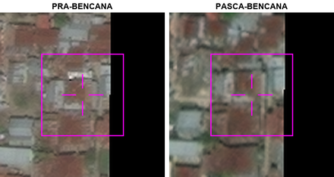 | Model A | Kelas kerusakan: tidak rusak Keutuhan atap: rusak sebagian Puing di sekitar bangunan: terbatas di sekitar bangunan Wujud bangunan: berubah sebagian Sedimen atau lumpur pada atap dan halaman: menutupi sebagian Deskripsi: Bangunan rusak sebagian, terbatas di sekitar, berubah karena sebagian struktur runtuh, dan lapisan sedimen menutupi sebagian atap.
 |  |  | Model B | Kelas kerusakan: rusak Keutuhan atap: rusak sebagian Puing di sekitar bangunan: terbatas di sekitar bangunan Wujud bangunan: berubah sebagian Sedimen atau lumpur pada atap dan halaman: menutupi sebagian Deskripsi: Bagian tengah atap bangunan sasaran tampak terbuka pada citra pascabencana, sementara sebagian tepi bangunan masih terlihat dan area sekitarnya tampak berlumpur.
 |  |  | Model C | Kelas kerusakan: hancur Keutuhan atap: hilang Puing di sekitar bangunan: tidak ada Wujud bangunan: tidak berubah Sedimen atau lumpur pada atap dan halaman: menutupi seluruhnya Deskripsi: Bangunan sasaran terlihat tidak berubah, tetapi atapnya hilang dan terdapat sedimen lumpur menutupi seluruh tapak bangunan.
8 | E08 | 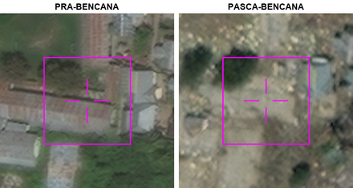 | Model A | Kelas kerusakan: tidak rusak Keutuhan atap: rusak sebagian Puing di sekitar bangunan: terbatas di sekitar bangunan Wujud bangunan: berubah sebagian Sedimen atau lumpur pada atap dan halaman: menutupi sebagian Deskripsi: Bangunan rusak sebagian, terbatas di sekitar, berubah karena sebagian struktur runtuh, dan lapisan sedimen menutupi sebagian atap.
 |  |  | Model B | Kelas kerusakan: hancur Keutuhan atap: hilang Puing di sekitar bangunan: meluas menutupi petak Wujud bangunan: tidak lagi berupa bangunan Sedimen atau lumpur pada atap dan halaman: menutupi seluruhnya Deskripsi: Atap dan bentuk bangunan sasaran tidak lagi tampak, sementara tapaknya tertutup lumpur dan puing yang tersebar luas.
 |  |  | Model C | Kelas kerusakan: hancur Keutuhan atap: hilang Puing di sekitar bangunan: tidak ada Wujud bangunan: tidak berubah Sedimen atau lumpur pada atap dan halaman: menutupi seluruhnya Deskripsi: Bangunan sasaran terlihat tidak berubah, tetapi atapnya hilang dan terdapat sedimen lumpur menutupi seluruh tapak bangunan.
9 | E09 | 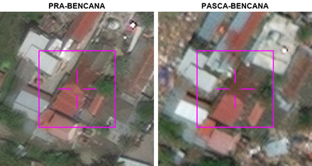 | Model A | Kelas kerusakan: tidak rusak Keutuhan atap: rusak sebagian Puing di sekitar bangunan: terbatas di sekitar bangunan Wujud bangunan: berubah sebagian Sedimen atau lumpur pada atap dan halaman: menutupi sebagian Deskripsi: Bangunan rusak sebagian, terbatas di sekitar, berubah karena sebagian struktur runtuh, dan lapisan sedimen menutupi sebagian atap.
 |  |  | Model B | Kelas kerusakan: rusak Keutuhan atap: rusak sebagian Puing di sekitar bangunan: terbatas di sekitar bangunan Wujud bangunan: berubah sebagian Sedimen atau lumpur pada atap dan halaman: menutupi sebagian Deskripsi: Atap bangunan sasaran tampak rusak pada beberapa bagian, dengan puing dan lapisan lumpur di sekitarnya.
 |  |  | Model C | Kelas kerusakan: hancur Keutuhan atap: hilang Puing di sekitar bangunan: tidak ada Wujud bangunan: tidak berubah Sedimen atau lumpur pada atap dan halaman: menutupi seluruhnya Deskripsi: Bangunan sasaran terlihat tidak berubah, tetapi atapnya hilang dan terdapat lapisan sedimen atau lumpur menutupi seluruh tapak bangunan dan sekitarnya.
10 | E10 | 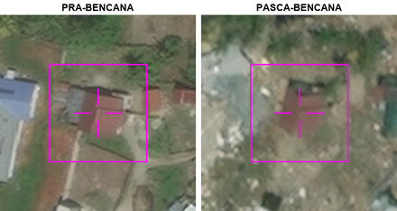 | Model A | Kelas kerusakan: tidak rusak Keutuhan atap: rusak sebagian Puing di sekitar bangunan: terbatas di sekitar bangunan Wujud bangunan: berubah sebagian Sedimen atau lumpur pada atap dan halaman: menutupi sebagian Deskripsi: Bangunan rusak sebagian, terbatas di sekitar, berubah karena sebagian struktur runtuh, dan lapisan sedimen menutupi sebagian atap.
 |  |  | Model B | Kelas kerusakan: hancur Keutuhan atap: hilang Puing di sekitar bangunan: tidak ada Wujud bangunan: tidak berubah Sedimen atau lumpur pada atap dan halaman: menutupi seluruhnya Deskripsi: Bangunan sasaran terlihat hampir tidak ada, hanya sedikit puing di sekitarnya.
 |  |  | Model C | Kelas kerusakan: hancur Keutuhan atap: rusak sebagian Puing di sekitar bangunan: terbatas di sekitar bangunan Wujud bangunan: berubah sebagian Sedimen atau lumpur pada atap dan halaman: menutupi sebagian Deskripsi: Atap bangunan masih tampak tetapi bentuknya tidak utuh, sementara tanah di sekelilingnya terlihat berlumpur dan terdapat puing.
11 | E11 | 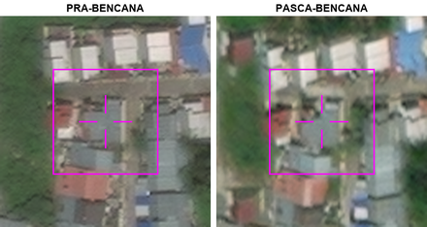 | Model A | Kelas kerusakan: hancur Keutuhan atap: hilang Puing di sekitar bangunan: tidak ada Wujud bangunan: tidak berubah Sedimen atau lumpur pada atap dan halaman: menutupi seluruhnya Deskripsi: Bangunan sasaran terlihat tidak berubah, tetapi atapnya hilang dan terdapat lapisan sedimen atau lumpur menutupi seluruh tapak bangunan dan sekitarnya.
 |  |  | Model B | Kelas kerusakan: tidak rusak Keutuhan atap: rusak sebagian Puing di sekitar bangunan: terbatas di sekitar bangunan Wujud bangunan: berubah sebagian Sedimen atau lumpur pada atap dan halaman: menutupi sebagian Deskripsi: Bangunan rusak sebagian, terbatas di sekitar, berubah karena sebagian struktur runtuh, dan lapisan sedimen menutupi sebagian atap.
 |  |  | Model C | Kelas kerusakan: rusak Keutuhan atap: rusak sebagian Puing di sekitar bangunan: terbatas di sekitar bangunan Wujud bangunan: berubah sebagian Sedimen atau lumpur pada atap dan halaman: menutupi sebagian Deskripsi: Bangunan sasaran masih tampak, tetapi sebagian atap dan bentuknya berubah, dengan material berserakan serta endapan di sekitarnya.
12 | E12 | 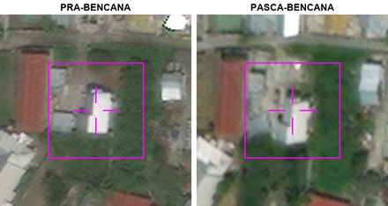 | Model A | Kelas kerusakan: rusak Keutuhan atap: rusak sebagian Puing di sekitar bangunan: terbatas di sekitar bangunan Wujud bangunan: berubah sebagian Sedimen atau lumpur pada atap dan halaman: menutupi sebagian Deskripsi: Bagian atap yang terang masih terlihat, tetapi area gelap di sisinya tampak berubah dan material berserakan di sekitar bangunan.
 |  |  | Model B | Kelas kerusakan: tidak rusak Keutuhan atap: utuh Puing di sekitar bangunan: tidak ada Wujud bangunan: tidak berubah Sedimen atau lumpur pada atap dan halaman: tidak ada Deskripsi: Bangunan sasaran utuh, tidak ada puing di sekitar, tidak berubah, dan tidak ada sedimen atau lumpur.
 |  |  | Model C | Kelas kerusakan: hancur Keutuhan atap: hilang Puing di sekitar bangunan: tidak ada Wujud bangunan: tidak berubah Sedimen atau lumpur pada atap dan halaman: menutupi seluruhnya Deskripsi: Bangunan sasaran terlihat hampir tidak ada, hanya sedikit puing di sekitarnya.
13 | E13 | 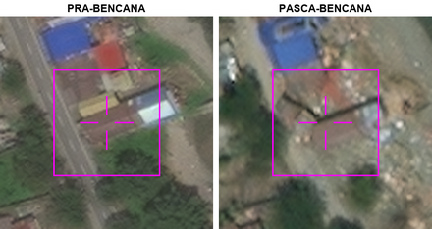 | Model A | Kelas kerusakan: hancur Keutuhan atap: hilang Puing di sekitar bangunan: tidak ada Wujud bangunan: tidak berubah Sedimen atau lumpur pada atap dan halaman: menutupi seluruhnya Deskripsi: Bangunan sasaran terlihat tidak berubah, tetapi atapnya hilang dan terdapat sedimen lumpur menutupi seluruh tapak bangunan.
 |  |  | Model B | Kelas kerusakan: tidak rusak Keutuhan atap: rusak sebagian Puing di sekitar bangunan: terbatas di sekitar bangunan Wujud bangunan: berubah sebagian Sedimen atau lumpur pada atap dan halaman: menutupi sebagian Deskripsi: Bangunan rusak sebagian, terbatas di sekitar, berubah karena sebagian struktur runtuh, dan lapisan sedimen menutupi sebagian atap.
 |  |  | Model C | Kelas kerusakan: rusak Keutuhan atap: rusak sebagian Puing di sekitar bangunan: meluas menutupi petak Wujud bangunan: berubah sebagian Sedimen atau lumpur pada atap dan halaman: menutupi sebagian Deskripsi: Sebagian atap bangunan sasaran tampak hilang, sementara puing dan endapan tersebar di sekitarnya.
14 | E14 | 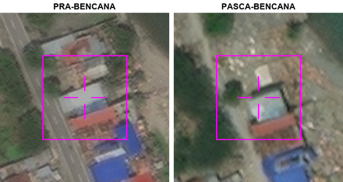 | Model A | Kelas kerusakan: tidak rusak Keutuhan atap: rusak sebagian Puing di sekitar bangunan: terbatas di sekitar bangunan Wujud bangunan: berubah sebagian Sedimen atau lumpur pada atap dan halaman: menutupi sebagian Deskripsi: Bangunan rusak sebagian, terbatas di sekitar, berubah karena sebagian struktur runtuh, dan lapisan sedimen menutupi sebagian atap.
 |  |  | Model B | Kelas kerusakan: tidak rusak Keutuhan atap: utuh Puing di sekitar bangunan: meluas menutupi petak Wujud bangunan: tidak berubah Sedimen atau lumpur pada atap dan halaman: menutupi sebagian Deskripsi: Atap dan bentuk bangunan sasaran masih tampak utuh, sementara puing dan endapan terlihat di area sekitarnya.
 |  |  | Model C | Kelas kerusakan: hancur Keutuhan atap: hilang Puing di sekitar bangunan: tidak ada Wujud bangunan: tidak berubah Sedimen atau lumpur pada atap dan halaman: menutupi seluruhnya Deskripsi: Bangunan sasaran terlihat tidak berubah, tetapi atapnya hilang dan terdapat lapisan sedimen atau lumpur menutupi seluruh tapak bangunan dan sekitarnya.
15 | E15 | 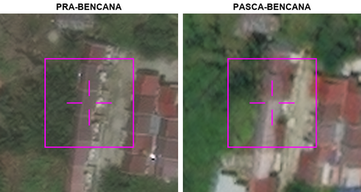 | Model A | Kelas kerusakan: hancur Keutuhan atap: hilang Puing di sekitar bangunan: tidak ada Wujud bangunan: tidak berubah Sedimen atau lumpur pada atap dan halaman: menutupi seluruhnya Deskripsi: Bangunan sasaran terlihat tidak berubah, tetapi atapnya hilang dan terdapat sedimen lumpur menutupi seluruh tapak bangunan.
 |  |  | Model B | Kelas kerusakan: tidak rusak Keutuhan atap: rusak sebagian Puing di sekitar bangunan: terbatas di sekitar bangunan Wujud bangunan: berubah sebagian Sedimen atau lumpur pada atap dan halaman: menutupi sebagian Deskripsi: Atap rusak sebagian, puing terbatas di sekitar bangunan, struktur berubah sebagian, dan sedimen menutupi sebagian.
 |  |  | Model C | Kelas kerusakan: rusak Keutuhan atap: rusak sebagian Puing di sekitar bangunan: terbatas di sekitar bangunan Wujud bangunan: berubah sebagian Sedimen atau lumpur pada atap dan halaman: menutupi sebagian Deskripsi: Atap bangunan sasaran tampak berubah warna dan rusak pada beberapa bagian, dengan material berserakan serta endapan terang di sekitarnya.
16 | E16 | 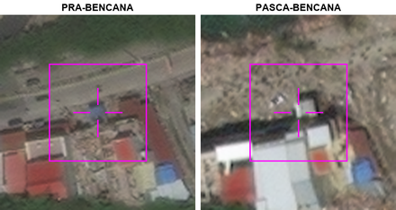 | Model A | Kelas kerusakan: hancur Keutuhan atap: hilang Puing di sekitar bangunan: tidak ada Wujud bangunan: tidak berubah Sedimen atau lumpur pada atap dan halaman: menutupi seluruhnya Deskripsi: Bangunan sasaran terlihat hampir tidak ada, hanya sedikit puing di sekitarnya.
 |  |  | Model B | Kelas kerusakan: rusak Keutuhan atap: rusak sebagian Puing di sekitar bangunan: meluas menutupi petak Wujud bangunan: berubah sebagian Sedimen atau lumpur pada atap dan halaman: menutupi sebagian Deskripsi: Atap bangunan sasaran tampak rusak sebagian, dengan puing berserakan dan endapan berlumpur di sekitarnya.
 |  |  | Model C | Kelas kerusakan: tidak rusak Keutuhan atap: rusak sebagian Puing di sekitar bangunan: terbatas di sekitar bangunan Wujud bangunan: berubah sebagian Sedimen atau lumpur pada atap dan halaman: menutupi sebagian Deskripsi: Bangunan rusak sebagian, terbatas di sekitar, berubah karena sebagian struktur runtuh, dan lapisan sedimen menutupi sebagian atap.
17 | E17 | 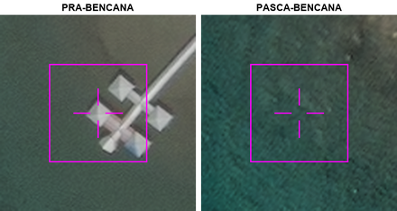 | Model A | Kelas kerusakan: tidak rusak Keutuhan atap: rusak sebagian Puing di sekitar bangunan: terbatas di sekitar bangunan Wujud bangunan: berubah sebagian Sedimen atau lumpur pada atap dan halaman: menutupi sebagian Deskripsi: Bangunan rusak sebagian, terbatas di sekitar, berubah karena sebagian struktur runtuh, dan lapisan sedimen menutupi sebagian atap.
 |  |  | Model B | Kelas kerusakan: hancur Keutuhan atap: hilang Puing di sekitar bangunan: tidak ada Wujud bangunan: tidak lagi berupa bangunan Sedimen atau lumpur pada atap dan halaman: tidak ada Deskripsi: Bangunan yang tampak pada citra pra-bencana tidak lagi terlihat pada lokasi bidik silang di citra pasca-bencana.
 |  |  | Model C | Kelas kerusakan: tidak rusak Keutuhan atap: hilang Puing di sekitar bangunan: tidak ada Wujud bangunan: tidak berubah Sedimen atau lumpur pada atap dan halaman: menutupi seluruhnya Deskripsi: Bangunan sasaran terlihat tidak berubah, tetapi atapnya hilang dan terdapat sedimen lumpur menutupi seluruh tapak bangunan.
18 | E18 | 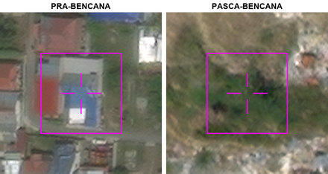 | Model A | Kelas kerusakan: tidak jelas Keutuhan atap: hilang Puing di sekitar bangunan: terbatas di sekitar bangunan Wujud bangunan: tidak lagi berupa bangunan Sedimen atau lumpur pada atap dan halaman: menutupi sebagian Deskripsi: Bangunan yang semula tampak di titik bidik tidak lagi terlihat sebagai struktur, sementara sebagian lahannya tampak tertutup tanah dan puing terlihat di sekitarnya.
 |  |  | Model B | Kelas kerusakan: hancur Keutuhan atap: hilang Puing di sekitar bangunan: tidak ada Wujud bangunan: tidak berubah Sedimen atau lumpur pada atap dan halaman: menutupi seluruhnya Deskripsi: Bangunan sasaran terlihat tidak berubah, tetapi atapnya hilang dan terdapat sedimen lumpur menutupi seluruh tapak bangunan.
 |  |  | Model C | Kelas kerusakan: tidak rusak Keutuhan atap: rusak sebagian Puing di sekitar bangunan: terbatas di sekitar bangunan Wujud bangunan: berubah sebagian Sedimen atau lumpur pada atap dan halaman: menutupi sebagian Deskripsi: Bangunan rusak sebagian, terbatas di sekitar, berubah karena sebagian struktur runtuh, dan lapisan sedimen menutupi sebagian atap.
19 | E19 | 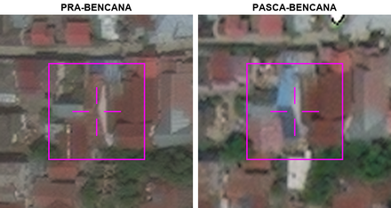 | Model A | Kelas kerusakan: rusak Keutuhan atap: rusak sebagian Puing di sekitar bangunan: terbatas di sekitar bangunan Wujud bangunan: tidak berubah Sedimen atau lumpur pada atap dan halaman: tidak ada Deskripsi: Bangunan sasaran masih tampak pada tapak yang sama, dengan perubahan pada sebagian atap dan sedikit material berserakan di dekatnya.
 |  |  | Model B | Kelas kerusakan: tidak rusak Keutuhan atap: rusak sebagian Puing di sekitar bangunan: terbatas di sekitar bangunan Wujud bangunan: berubah sebagian Sedimen atau lumpur pada atap dan halaman: menutupi sebagian Deskripsi: Bangunan rusak sebagian, terbatas di sekitar, berubah karena sebagian struktur runtuh, dan lapisan sedimen menutupi sebagian atap.
 |  |  | Model C | Kelas kerusakan: hancur Keutuhan atap: hilang Puing di sekitar bangunan: tidak ada Wujud bangunan: tidak berubah Sedimen atau lumpur pada atap dan halaman: menutupi seluruhnya Deskripsi: Bangunan sasaran terlihat tidak berubah, tetapi atapnya hilang dan terdapat sedimen lumpur menutupi seluruh tapak bangunan.
20 | E20 | 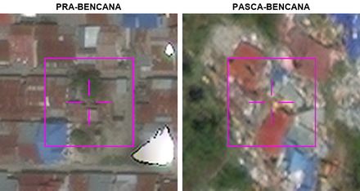 | Model A | Kelas kerusakan: hancur Keutuhan atap: rusak sebagian Puing di sekitar bangunan: meluas menutupi petak Wujud bangunan: berubah sebagian Sedimen atau lumpur pada atap dan halaman: menutupi sebagian Deskripsi: Atap bangunan sasaran tampak rusak sebagian, dengan puing dan endapan berwarna terang tersebar di sekitarnya.
 |  |  | Model B | Kelas kerusakan: tidak rusak Keutuhan atap: rusak sebagian Puing di sekitar bangunan: terbatas di sekitar bangunan Wujud bangunan: berubah sebagian Sedimen atau lumpur pada atap dan halaman: menutupi sebagian Deskripsi: Bangunan rusak sebagian, terbatas di sekitar, berubah karena sebagian struktur runtuh, dan lapisan sedimen menutupi sebagian atap.
 |  |  | Model C | Kelas kerusakan: hancur Keutuhan atap: hilang Puing di sekitar bangunan: tidak ada Wujud bangunan: tidak berubah Sedimen atau lumpur pada atap dan halaman: menutupi seluruhnya Deskripsi: Bangunan sasaran terlihat tidak berubah, tetapi atapnya hilang dan terdapat sedimen lumpur menutupi seluruh tapak bangunan.
21 | E21 | 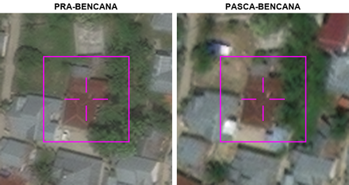 | Model A | Kelas kerusakan: hancur Keutuhan atap: hilang Puing di sekitar bangunan: tidak ada Wujud bangunan: tidak berubah Sedimen atau lumpur pada atap dan halaman: menutupi seluruhnya Deskripsi: Bangunan sasaran terlihat tidak berubah, tetapi atapnya hilang dan terdapat lapisan sedimen atau lumpur menutupi seluruh tapak bangunan dan sekitarnya.
 |  |  | Model B | Kelas kerusakan: rusak Keutuhan atap: utuh Puing di sekitar bangunan: tidak ada Wujud bangunan: tidak berubah Sedimen atau lumpur pada atap dan halaman: menutupi sebagian Deskripsi: Atap dan bentuk bangunan sasaran masih tampak utuh, sementara sebagian halamannya terlihat tertutup material kecokelatan.
 |  |  | Model C | Kelas kerusakan: tidak rusak Keutuhan atap: rusak sebagian Puing di sekitar bangunan: terbatas di sekitar bangunan Wujud bangunan: berubah sebagian Sedimen atau lumpur pada atap dan halaman: menutupi sebagian Deskripsi: Atap rusak sebagian, puing terbatas di sekitar bangunan, struktur berubah sebagian, dan sedimen menutupi sebagian atap.
22 | E22 | 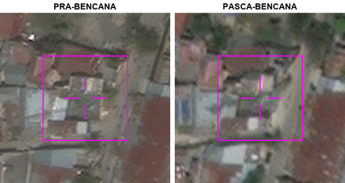 | Model A | Kelas kerusakan: hancur Keutuhan atap: rusak sebagian Puing di sekitar bangunan: terbatas di sekitar bangunan Wujud bangunan: berubah sebagian Sedimen atau lumpur pada atap dan halaman: menutupi sebagian Deskripsi: Atap bangunan sasaran tampak rusak pada beberapa bagian, dengan material berserakan dan endapan lumpur di sekitarnya.
 |  |  | Model B | Kelas kerusakan: tidak rusak Keutuhan atap: rusak sebagian Puing di sekitar bangunan: terbatas di sekitar bangunan Wujud bangunan: berubah sebagian Sedimen atau lumpur pada atap dan halaman: menutupi sebagian Deskripsi: Bangunan rusak sebagian, terbatas di sekitar, berubah karena sebagian struktur runtuh, dan lapisan sedimen menutupi sebagian atap.
 |  |  | Model C | Kelas kerusakan: hancur Keutuhan atap: hilang Puing di sekitar bangunan: tidak ada Wujud bangunan: tidak berubah Sedimen atau lumpur pada atap dan halaman: menutupi seluruhnya Deskripsi: Bangunan sasaran terlihat tidak berubah, tetapi atapnya hilang dan terdapat sedimen lumpur menutupi seluruh tapak bangunan.
23 | E23 | 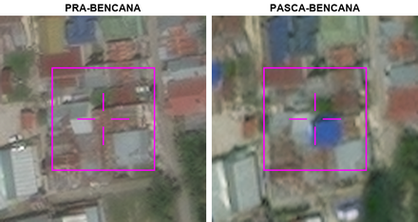 | Model A | Kelas kerusakan: tidak rusak Keutuhan atap: rusak sebagian Puing di sekitar bangunan: terbatas di sekitar bangunan Wujud bangunan: berubah sebagian Sedimen atau lumpur pada atap dan halaman: menutupi sebagian Deskripsi: Bangunan rusak sebagian, terbatas di sekitar, berubah karena sebagian struktur runtuh, dan lapisan sedimen menutupi sebagian atap.
 |  |  | Model B | Kelas kerusakan: hancur Keutuhan atap: hilang Puing di sekitar bangunan: tidak ada Wujud bangunan: tidak berubah Sedimen atau lumpur pada atap dan halaman: menutupi seluruhnya Deskripsi: Bangunan sasaran terlihat tidak berubah, tetapi atapnya hilang dan terdapat lapisan sedimen atau lumpur menutupi seluruh tapak bangunan dan sekitarnya.
 |  |  | Model C | Kelas kerusakan: rusak Keutuhan atap: rusak sebagian Puing di sekitar bangunan: terbatas di sekitar bangunan Wujud bangunan: berubah sebagian Sedimen atau lumpur pada atap dan halaman: menutupi sebagian Deskripsi: Atap bangunan sasaran masih tampak, tetapi bentuknya berubah dan sebagian tertutup material, dengan puing di sekitarnya.
24 | E24 | 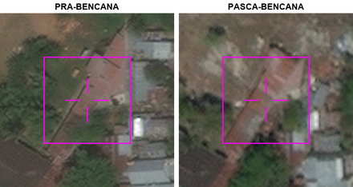 | Model A | Kelas kerusakan: rusak Keutuhan atap: rusak sebagian Puing di sekitar bangunan: terbatas di sekitar bangunan Wujud bangunan: berubah sebagian Sedimen atau lumpur pada atap dan halaman: menutupi sebagian Deskripsi: Sebagian atap bangunan sasaran masih tampak, tetapi bagian lainnya terlihat kusam dan terganggu, dengan material berserakan serta endapan di sekitarnya.
 |  |  | Model B | Kelas kerusakan: hancur Keutuhan atap: hilang Puing di sekitar bangunan: tidak ada Wujud bangunan: tidak berubah Sedimen atau lumpur pada atap dan halaman: menutupi seluruhnya Deskripsi: Bangunan sasaran terlihat tidak berubah, tetapi atapnya hilang dan terdapat lapisan sedimen atau lumpur menutupi seluruh tapak bangunan dan sekitarnya.
 |  |  | Model C | Kelas kerusakan: tidak rusak Keutuhan atap: rusak sebagian Puing di sekitar bangunan: terbatas di sekitar bangunan Wujud bangunan: berubah sebagian Sedimen atau lumpur pada atap dan halaman: menutupi sebagian Deskripsi: Atap rusak sebagian, puing terbatas di sekitar bangunan, struktur berubah sebagian, dan sedimen menutupi sebagian.
25 | E25 | 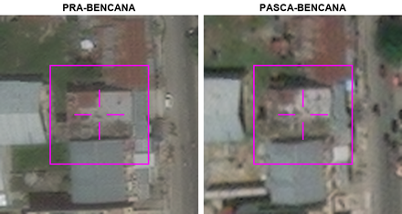 | Model A | Kelas kerusakan: hancur Keutuhan atap: hilang Puing di sekitar bangunan: tidak ada Wujud bangunan: tidak berubah Sedimen atau lumpur pada atap dan halaman: menutupi seluruhnya Deskripsi: Bangunan sasaran terlihat tidak berubah, tetapi atapnya hilang dan terdapat sedimen lumpur menutupi seluruh tapak bangunan.
 |  |  | Model B | Kelas kerusakan: tidak rusak Keutuhan atap: rusak sebagian Puing di sekitar bangunan: terbatas di sekitar bangunan Wujud bangunan: berubah sebagian Sedimen atau lumpur pada atap dan halaman: menutupi sebagian Deskripsi: Bangunan rusak sebagian, terbatas di sekitar, berubah karena sebagian struktur runtuh, dan lapisan sedimen menutupi sebagian atap.
 |  |  | Model C | Kelas kerusakan: rusak Keutuhan atap: rusak sebagian Puing di sekitar bangunan: terbatas di sekitar bangunan Wujud bangunan: tidak berubah Sedimen atau lumpur pada atap dan halaman: menutupi sebagian Deskripsi: Bangunan sasaran masih tampak pada tempatnya, tetapi sebagian atap terlihat rusak dan permukaannya bernoda, dengan material berserakan di sekitarnya.
26 | E26 | 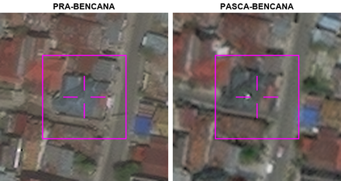 | Model A | Kelas kerusakan: hancur Keutuhan atap: hilang Puing di sekitar bangunan: tidak ada Wujud bangunan: tidak berubah Sedimen atau lumpur pada atap dan halaman: menutupi seluruhnya Deskripsi: Bangunan sasaran terlihat tidak berubah, tetapi atapnya hilang dan terdapat sedimen lumpur menutupi seluruh tapak bangunan.
 |  |  | Model B | Kelas kerusakan: tidak rusak Keutuhan atap: rusak sebagian Puing di sekitar bangunan: terbatas di sekitar bangunan Wujud bangunan: berubah sebagian Sedimen atau lumpur pada atap dan halaman: menutupi sebagian Deskripsi: Bangunan rusak sebagian, terbatas di sekitar, berubah karena sebagian struktur runtuh, dan lapisan sedimen menutupi sebagian atap.
 |  |  | Model C | Kelas kerusakan: rusak Keutuhan atap: rusak sebagian Puing di sekitar bangunan: terbatas di sekitar bangunan Wujud bangunan: berubah sebagian Sedimen atau lumpur pada atap dan halaman: menutupi sebagian Deskripsi: Atap bangunan tampak rusak pada satu sisi, dengan material berserakan dan endapan kecokelatan di sekitarnya.
27 | E27 | 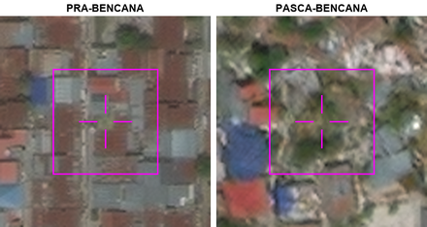 | Model A | Kelas kerusakan: tidak rusak Keutuhan atap: rusak sebagian Puing di sekitar bangunan: terbatas di sekitar bangunan Wujud bangunan: berubah sebagian Sedimen atau lumpur pada atap dan halaman: menutupi sebagian Deskripsi: Bangunan rusak sebagian, terbatas di sekitar, berubah karena sebagian struktur runtuh, dan lapisan sedimen menutupi sebagian atap.
 |  |  | Model B | Kelas kerusakan: hancur Keutuhan atap: hilang Puing di sekitar bangunan: tidak ada Wujud bangunan: tidak berubah Sedimen atau lumpur pada atap dan halaman: menutupi seluruhnya Deskripsi: Bangunan sasaran terlihat tidak berubah, tetapi atapnya hilang dan terdapat sedimen lumpur menutupi seluruh tapak bangunan.
 |  |  | Model C | Kelas kerusakan: hancur Keutuhan atap: hilang Puing di sekitar bangunan: meluas menutupi petak Wujud bangunan: tidak lagi berupa bangunan Sedimen atau lumpur pada atap dan halaman: menutupi sebagian Deskripsi: Atap bangunan sasaran tidak lagi tampak, dan tapaknya terlihat tertutup material berserakan serta sebagian endapan berwarna pucat.
28 | E28 | 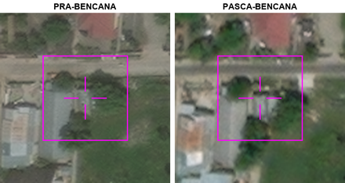 | Model A | Kelas kerusakan: tidak rusak Keutuhan atap: rusak sebagian Puing di sekitar bangunan: terbatas di sekitar bangunan Wujud bangunan: berubah sebagian Sedimen atau lumpur pada atap dan halaman: menutupi sebagian Deskripsi: Bangunan rusak sebagian, terbatas di sekitar, berubah karena sebagian struktur runtuh, dan lapisan sedimen menutupi sebagian atap.
 |  |  | Model B | Kelas kerusakan: hancur Keutuhan atap: hilang Puing di sekitar bangunan: tidak ada Wujud bangunan: tidak berubah Sedimen atau lumpur pada atap dan halaman: menutupi seluruhnya Deskripsi: Bangunan sasaran terlihat tidak berubah, tetapi atapnya hilang dan terdapat sedimen lumpur menutupi seluruh tapak bangunan.
 |  |  | Model C | Kelas kerusakan: rusak Keutuhan atap: utuh Puing di sekitar bangunan: tidak ada Wujud bangunan: tidak berubah Sedimen atau lumpur pada atap dan halaman: tidak ada Deskripsi: Bangunan sasaran tampak tetap berdiri dengan atap yang sebagian tertutup pepohonan, tanpa puing atau endapan lumpur yang terlihat.
29 | E29 | 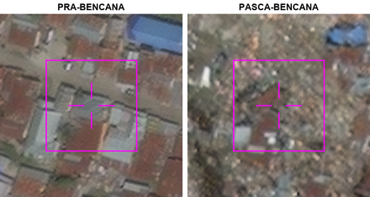 | Model A | Kelas kerusakan: tidak rusak Keutuhan atap: rusak sebagian Puing di sekitar bangunan: terbatas di sekitar bangunan Wujud bangunan: berubah sebagian Sedimen atau lumpur pada atap dan halaman: menutupi sebagian Deskripsi: Bangunan rusak sebagian, dengan sedimen lumpur menutupi sebagian atap dan halaman.
 |  |  | Model B | Kelas kerusakan: rusak Keutuhan atap: hilang Puing di sekitar bangunan: meluas menutupi petak Wujud bangunan: tidak lagi berupa bangunan Sedimen atau lumpur pada atap dan halaman: menutupi sebagian Deskripsi: Atap bangunan sasaran tidak lagi tampak, dan lokasinya terlihat tertutup puing serta sebagian material berlumpur.
 |  |  | Model C | Kelas kerusakan: hancur Keutuhan atap: hilang Puing di sekitar bangunan: tidak ada Wujud bangunan: tidak berubah Sedimen atau lumpur pada atap dan halaman: menutupi seluruhnya Deskripsi: Bangunan sasaran terlihat tidak berubah, tetapi atapnya hilang dan terdapat sedimen lumpur menutupi seluruh tapak bangunan.
30 | E30 | 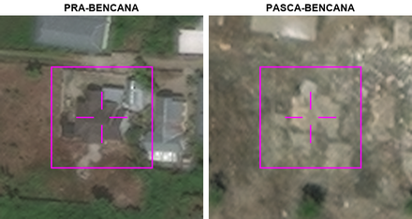 | Model A | Kelas kerusakan: hancur Keutuhan atap: hilang Puing di sekitar bangunan: meluas menutupi petak Wujud bangunan: tidak lagi berupa bangunan Sedimen atau lumpur pada atap dan halaman: menutupi seluruhnya Deskripsi: Di lokasi bangunan sasaran, atap dan bentuk bangunan tidak lagi tampak, sementara puing serta endapan menutupi petak di sekitarnya.
 |  |  | Model B | Kelas kerusakan: hancur Keutuhan atap: hilang Puing di sekitar bangunan: tidak ada Wujud bangunan: tidak berubah Sedimen atau lumpur pada atap dan halaman: menutupi seluruhnya Deskripsi: Bangunan sasaran terlihat hampir tidak ada, hanya sedikit puing di sekitarnya.
 |  |  | Model C | Kelas kerusakan: tidak rusak Keutuhan atap: rusak sebagian Puing di sekitar bangunan: terbatas di sekitar bangunan Wujud bangunan: berubah sebagian Sedimen atau lumpur pada atap dan halaman: menutupi sebagian Deskripsi: Bangunan rusak sebagian, terbatas di sekitar, berubah karena sebagian struktur runtuh, dan lapisan sedimen menutupi sebagian atap.
31 | E31 | 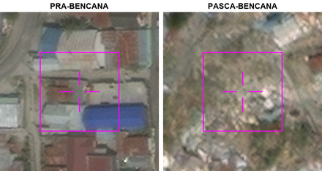 | Model A | Kelas kerusakan: tidak rusak Keutuhan atap: rusak sebagian Puing di sekitar bangunan: terbatas di sekitar bangunan Wujud bangunan: berubah sebagian Sedimen atau lumpur pada atap dan halaman: menutupi sebagian Deskripsi: Bangunan rusak sebagian, terbatas di sekitar, berubah karena sebagian struktur runtuh, dan lapisan sedimen menutupi sebagian atap.
 |  |  | Model B | Kelas kerusakan: hancur Keutuhan atap: hilang Puing di sekitar bangunan: meluas menutupi petak Wujud bangunan: tidak lagi berupa bangunan Sedimen atau lumpur pada atap dan halaman: menutupi seluruhnya Deskripsi: Bangunan di titik bidik tidak lagi tampak utuh; tapaknya tertutup lumpur dan puing yang tersebar luas.
 |  |  | Model C | Kelas kerusakan: hancur Keutuhan atap: hilang Puing di sekitar bangunan: tidak ada Wujud bangunan: tidak berubah Sedimen atau lumpur pada atap dan halaman: menutupi seluruhnya Deskripsi: Bangunan sasaran terlihat tidak berubah, tetapi atapnya hilang dan terdapat sedimen lumpur menutupi seluruh tapak bangunan.
32 | E32 | 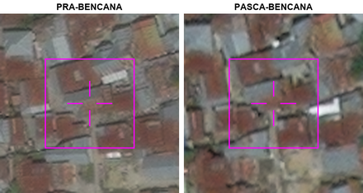 | Model A | Kelas kerusakan: hancur Keutuhan atap: hilang Puing di sekitar bangunan: tidak ada Wujud bangunan: tidak berubah Sedimen atau lumpur pada atap dan halaman: menutupi seluruhnya Deskripsi: Bangunan sasaran telah hilang, tidak ada puing di sekitarnya, garis batas masih jelas, dan lapisan sedimen menutupi seluruh tapak bangunan.
 |  |  | Model B | Kelas kerusakan: rusak Keutuhan atap: utuh Puing di sekitar bangunan: tidak ada Wujud bangunan: tidak berubah Sedimen atau lumpur pada atap dan halaman: tidak ada Deskripsi: Atap dan bentuk bangunan sasaran masih tampak serupa dengan kondisi sebelum bencana, tanpa puing atau endapan lumpur yang jelas.
 |  |  | Model C | Kelas kerusakan: tidak rusak Keutuhan atap: rusak sebagian Puing di sekitar bangunan: terbatas di sekitar bangunan Wujud bangunan: berubah sebagian Sedimen atau lumpur pada atap dan halaman: menutupi sebagian Deskripsi: Bangunan rusak sebagian, terbatas di sekitar, berubah karena sebagian struktur runtuh, dan lapisan sedimen menutupi sebagian atap.
33 | E33 | 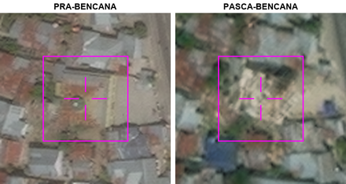 | Model A | Kelas kerusakan: hancur Keutuhan atap: hilang Puing di sekitar bangunan: tidak ada Wujud bangunan: tidak berubah Sedimen atau lumpur pada atap dan halaman: menutupi seluruhnya Deskripsi: Bangunan sasaran terlihat tidak berubah, tetapi atapnya hilang dan terdapat sedimen lumpur menutupi seluruh tapak bangunan.
 |  |  | Model B | Kelas kerusakan: hancur Keutuhan atap: hilang Puing di sekitar bangunan: terbatas di sekitar bangunan Wujud bangunan: tidak lagi berupa bangunan Sedimen atau lumpur pada atap dan halaman: menutupi sebagian Deskripsi: Atap bangunan sasaran tidak lagi tampak, dan tapaknya terlihat sebagai timbunan material terang dengan puing serta endapan di sekitarnya.
 |  |  | Model C | Kelas kerusakan: tidak rusak Keutuhan atap: rusak sebagian Puing di sekitar bangunan: terbatas di sekitar bangunan Wujud bangunan: berubah sebagian Sedimen atau lumpur pada atap dan halaman: menutupi sebagian Deskripsi: Bangunan rusak sebagian, terbatas di sekitar, berubah karena sebagian struktur runtuh, dan lapisan sedimen menutupi sebagian atap.
34 | E34 | 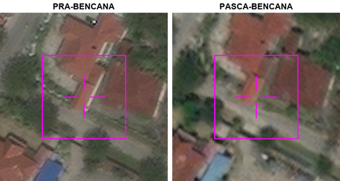 | Model A | Kelas kerusakan: rusak Keutuhan atap: utuh Puing di sekitar bangunan: tidak ada Wujud bangunan: tidak berubah Sedimen atau lumpur pada atap dan halaman: tidak ada Deskripsi: Atap bangunan sasaran masih tampak utuh dengan bentuk yang serupa seperti sebelum bencana, tanpa puing atau endapan lumpur yang jelas.
 |  |  | Model B | Kelas kerusakan: tidak rusak Keutuhan atap: rusak sebagian Puing di sekitar bangunan: terbatas di sekitar bangunan Wujud bangunan: berubah sebagian Sedimen atau lumpur pada atap dan halaman: menutupi sebagian Deskripsi: Bangunan rusak sebagian, terbatas di sekitar, berubah karena sebagian struktur runtuh, dan lapisan sedimen menutupi sebagian atap.
 |  |  | Model C | Kelas kerusakan: hancur Keutuhan atap: hilang Puing di sekitar bangunan: tidak ada Wujud bangunan: tidak berubah Sedimen atau lumpur pada atap dan halaman: menutupi seluruhnya Deskripsi: Bangunan sasaran terlihat tidak berubah, tetapi atapnya hilang dan terdapat lapisan sedimen atau lumpur menutupi seluruh tapak bangunan dan sekitarnya.
35 | E35 | 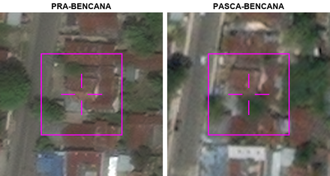 | Model A | Kelas kerusakan: rusak Keutuhan atap: rusak sebagian Puing di sekitar bangunan: terbatas di sekitar bangunan Wujud bangunan: berubah sebagian Sedimen atau lumpur pada atap dan halaman: menutupi sebagian Deskripsi: Atap bangunan sasaran tampak rusak di beberapa bagian, dengan material berserakan dan endapan pada sebagian atap serta area di dekatnya.
 |  |  | Model B | Kelas kerusakan: hancur Keutuhan atap: hilang Puing di sekitar bangunan: tidak ada Wujud bangunan: tidak berubah Sedimen atau lumpur pada atap dan halaman: menutupi seluruhnya Deskripsi: Bangunan sasaran terlihat tidak berubah, tetapi atapnya hilang dan terdapat sedimen lumpur menutupi seluruh tapak bangunan.
 |  |  | Model C | Kelas kerusakan: tidak rusak Keutuhan atap: rusak sebagian Puing di sekitar bangunan: terbatas di sekitar bangunan Wujud bangunan: berubah sebagian Sedimen atau lumpur pada atap dan halaman: menutupi sebagian Deskripsi: Bangunan rusak sebagian, terbatas di sekitar, berubah karena sebagian struktur runtuh, dan lapisan sedimen menutupi sebagian atap.
36 | E36 | 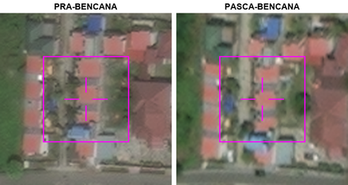 | Model A | Kelas kerusakan: hancur Keutuhan atap: hilang Puing di sekitar bangunan: tidak ada Wujud bangunan: tidak berubah Sedimen atau lumpur pada atap dan halaman: menutupi seluruhnya Deskripsi: Bangunan sasaran terlihat tidak berubah, tetapi atapnya hilang dan terdapat lapisan sedimen atau lumpur menutupi seluruh tapak bangunan dan sekitarnya.
 |  |  | Model B | Kelas kerusakan: tidak rusak Keutuhan atap: rusak sebagian Puing di sekitar bangunan: terbatas di sekitar bangunan Wujud bangunan: berubah sebagian Sedimen atau lumpur pada atap dan halaman: menutupi sebagian Deskripsi: Bangunan rusak sebagian, terbatas di sekitar, berubah karena sebagian struktur runtuh, dan lapisan sedimen menutupi sebagian atap.
 |  |  | Model C | Kelas kerusakan: rusak Keutuhan atap: rusak sebagian Puing di sekitar bangunan: terbatas di sekitar bangunan Wujud bangunan: berubah sebagian Sedimen atau lumpur pada atap dan halaman: menutupi sebagian Deskripsi: Atap bangunan sasaran tampak rusak sebagian, dengan material berserakan dan endapan di sekitarnya.
37 | E37 | 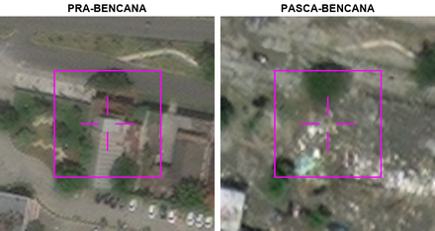 | Model A | Kelas kerusakan: tidak rusak Keutuhan atap: rusak sebagian Puing di sekitar bangunan: terbatas di sekitar bangunan Wujud bangunan: berubah sebagian Sedimen atau lumpur pada atap dan halaman: menutupi sebagian Deskripsi: Bangunan rusak sebagian, terbatas di sekitar, berubah karena sebagian struktur runtuh, dan lapisan sedimen menutupi sebagian atap.
 |  |  | Model B | Kelas kerusakan: hancur Keutuhan atap: hilang Puing di sekitar bangunan: tidak ada Wujud bangunan: tidak berubah Sedimen atau lumpur pada atap dan halaman: menutupi seluruhnya Deskripsi: Bangunan sasaran terlihat tidak berubah, tetapi atapnya hilang dan terdapat lapisan sedimen atau lumpur menutupi seluruh tapak bangunan dan sekitarnya.
 |  |  | Model C | Kelas kerusakan: hancur Keutuhan atap: hilang Puing di sekitar bangunan: meluas menutupi petak Wujud bangunan: tidak lagi berupa bangunan Sedimen atau lumpur pada atap dan halaman: menutupi seluruhnya Deskripsi: Atap dan bentuk bangunan sasaran tidak lagi tampak, sementara puing berserakan dan lumpur menutupi petak di sekitarnya.
38 | E38 | 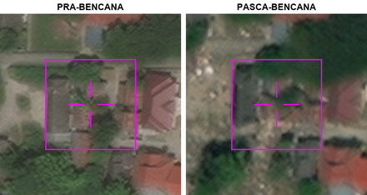 | Model A | Kelas kerusakan: tidak rusak Keutuhan atap: rusak sebagian Puing di sekitar bangunan: terbatas di sekitar bangunan Wujud bangunan: berubah sebagian Sedimen atau lumpur pada atap dan halaman: menutupi sebagian Deskripsi: Bangunan rusak sebagian, terbatas di sekitar, berubah karena sebagian struktur runtuh, dan lapisan sedimen menutupi sebagian atap.
 |  |  | Model B | Kelas kerusakan: hancur Keutuhan atap: hilang Puing di sekitar bangunan: tidak ada Wujud bangunan: tidak berubah Sedimen atau lumpur pada atap dan halaman: menutupi seluruhnya Deskripsi: Bangunan sasaran terlihat tidak berubah, tetapi atapnya hilang dan terdapat sedimen lumpur menutupi seluruh tapak bangunan.
 |  |  | Model C | Kelas kerusakan: hancur Keutuhan atap: hilang Puing di sekitar bangunan: terbatas di sekitar bangunan Wujud bangunan: tidak lagi berupa bangunan Sedimen atau lumpur pada atap dan halaman: menutupi sebagian Deskripsi: Atap bangunan sasaran tidak lagi tampak, dan area bekas bangunannya dipenuhi puing serta sebagian tertutup endapan.
39 | E39 | 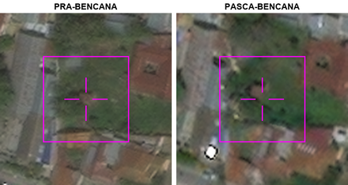 | Model A | Kelas kerusakan: tidak rusak Keutuhan atap: rusak sebagian Puing di sekitar bangunan: terbatas di sekitar bangunan Wujud bangunan: berubah sebagian Sedimen atau lumpur pada atap dan halaman: menutupi sebagian Deskripsi: Bangunan rusak sebagian, terbatas di sekitar, berubah karena sebagian struktur runtuh, dan lapisan sedimen menutupi sebagian atap.
 |  |  | Model B | Kelas kerusakan: hancur Keutuhan atap: hilang Puing di sekitar bangunan: tidak ada Wujud bangunan: tidak berubah Sedimen atau lumpur pada atap dan halaman: menutupi seluruhnya Deskripsi: Bangunan sasaran terlihat tidak berubah, tetapi atapnya hilang dan terdapat sedimen lumpur menutupi seluruh tapak bangunan.
 |  |  | Model C | Kelas kerusakan: tidak jelas Keutuhan atap: tidak jelas Puing di sekitar bangunan: tidak jelas Wujud bangunan: tidak jelas Sedimen atau lumpur pada atap dan halaman: tidak jelas Deskripsi: Bangunan pada titik bidik tertutup tajuk pohon sehingga kondisinya tidak dapat dinilai.
40 | E40 | 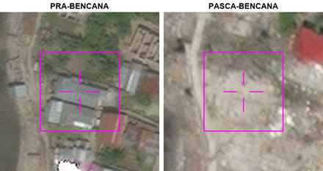 | Model A | Kelas kerusakan: hancur Keutuhan atap: hilang Puing di sekitar bangunan: terbatas di sekitar bangunan Wujud bangunan: tidak lagi berupa bangunan Sedimen atau lumpur pada atap dan halaman: menutupi seluruhnya Deskripsi: Atap dan bentuk bangunan yang semula tampak di titik bidik sudah tidak terlihat, sementara lahannya tertutup endapan dengan sedikit puing berserakan.
 |  |  | Model B | Kelas kerusakan: tidak rusak Keutuhan atap: rusak sebagian Puing di sekitar bangunan: terbatas di sekitar bangunan Wujud bangunan: berubah sebagian Sedimen atau lumpur pada atap dan halaman: menutupi sebagian Deskripsi: Bangunan rusak sebagian, terbatas di sekitar, berubah karena sebagian struktur runtuh, dan lapisan sedimen menutupi sebagian atap.
 |  |  | Model C | Kelas kerusakan: hancur Keutuhan atap: hilang Puing di sekitar bangunan: tidak ada Wujud bangunan: tidak berubah Sedimen atau lumpur pada atap dan halaman: menutupi seluruhnya Deskripsi: Bangunan sasaran terlihat tidak berubah, tetapi atapnya hilang dan terdapat sedimen lumpur menutupi seluruh tapak bangunan.

